Hoja1
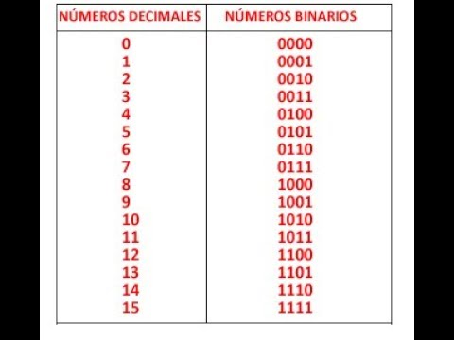
 | q1 | q2 | q1+1 | q2+1 | t1 | t2
0 | 0 | 0 | 0 | 1 | 0 | 1
1 | 0 | 1 | 1 | 0 | 1 | 1
2 | 1 | 0 | 1 | 1 | 0 | 1
3 | 1 | 1 | 0 | 0 | 1 | 1

 |  |  |  |  |  | t2 | q1
 |  |  |  |  |  | q2 | 0 | 1
 |  |  |  |  |  | 0 | 1 | 1
 |  |  |  |  |  | 1 | 1 | 1

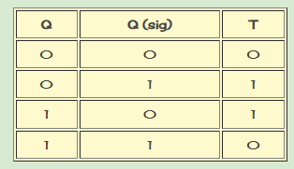
t1 | q1
q2 | 0 | 1
0 | 0 | 0
1 | 1 | 1

 | t1: | q2
 | t2: | 1

